はじめにお読みください
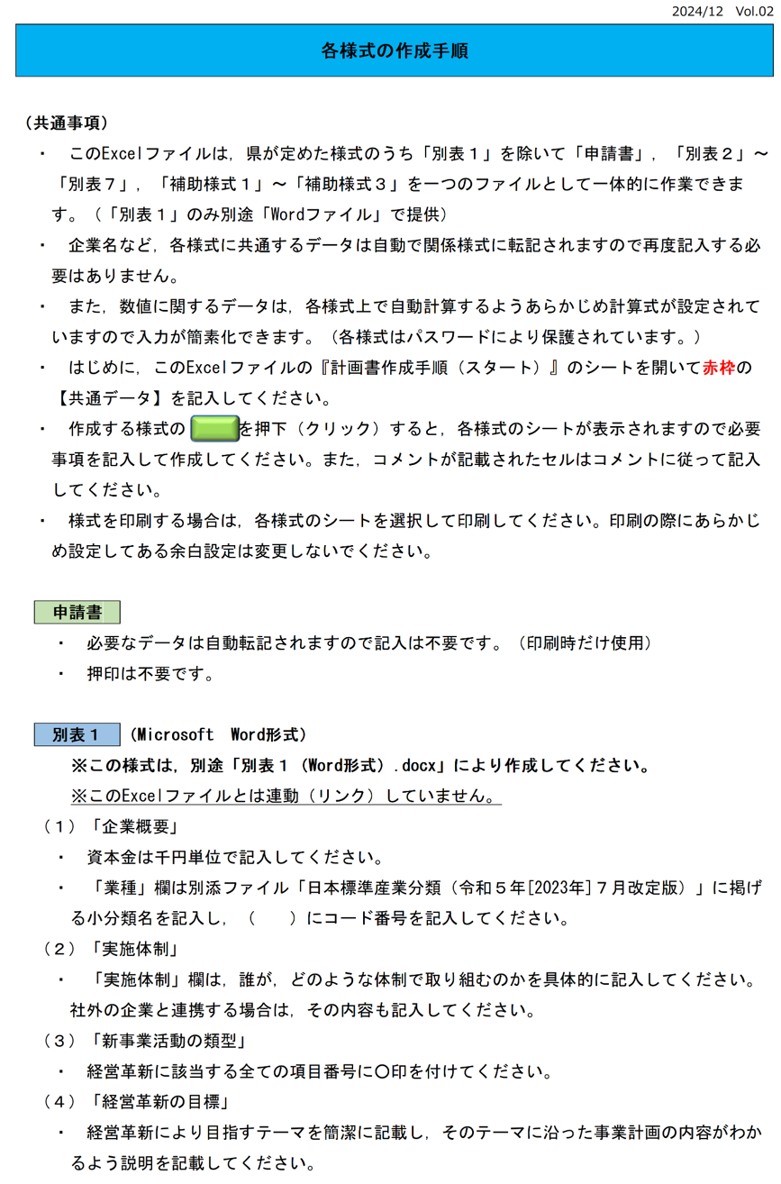

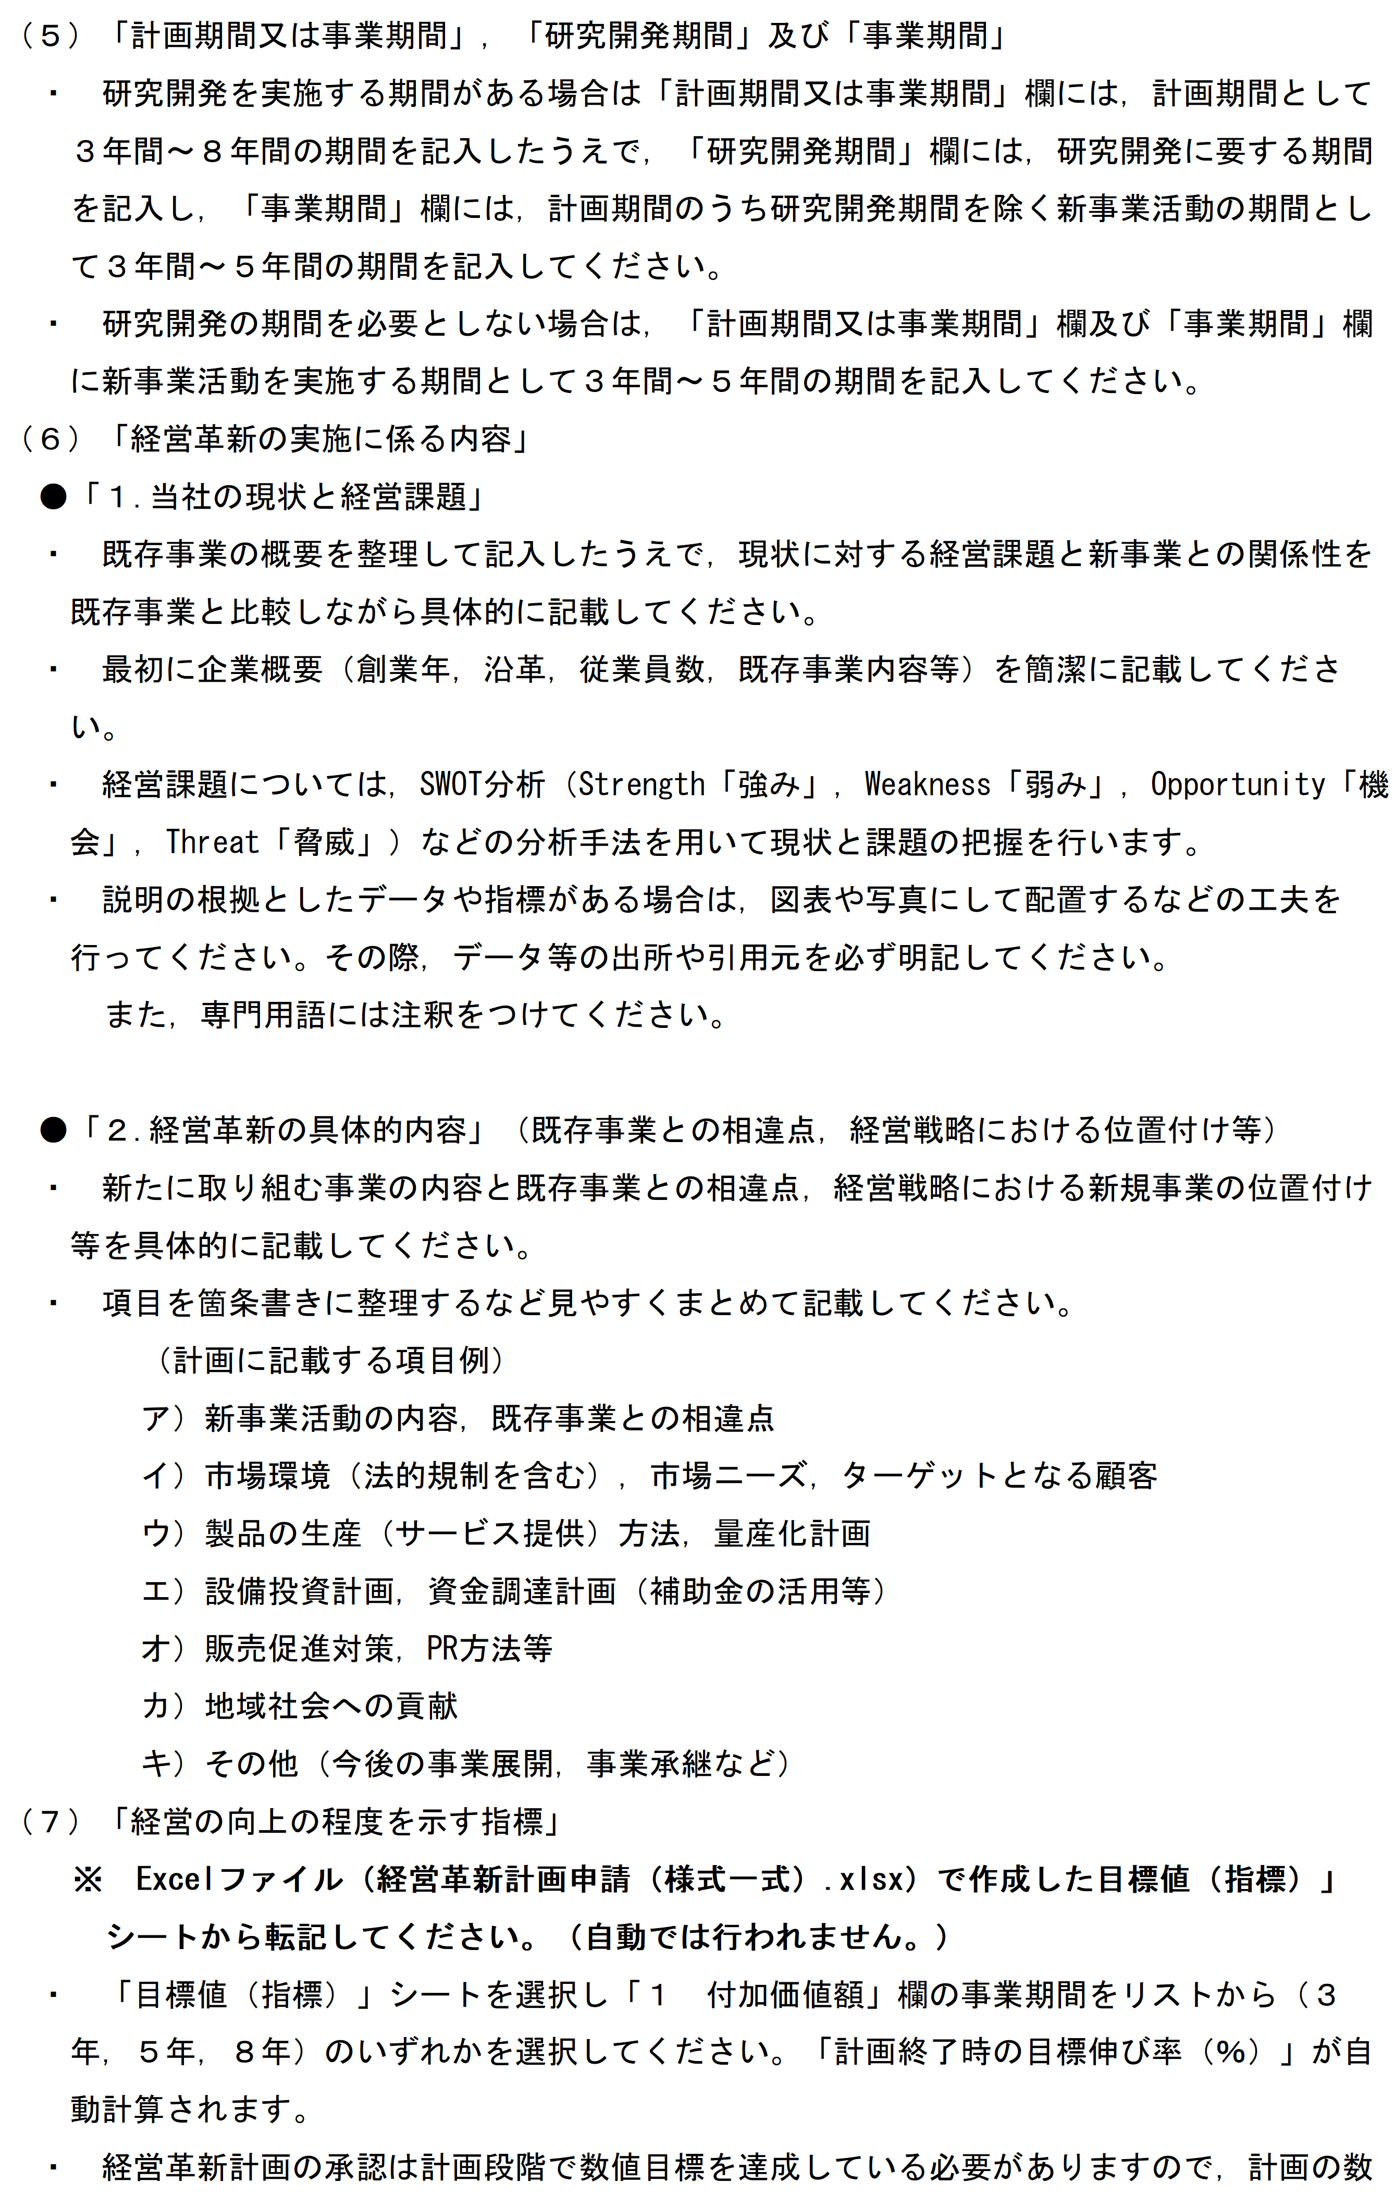

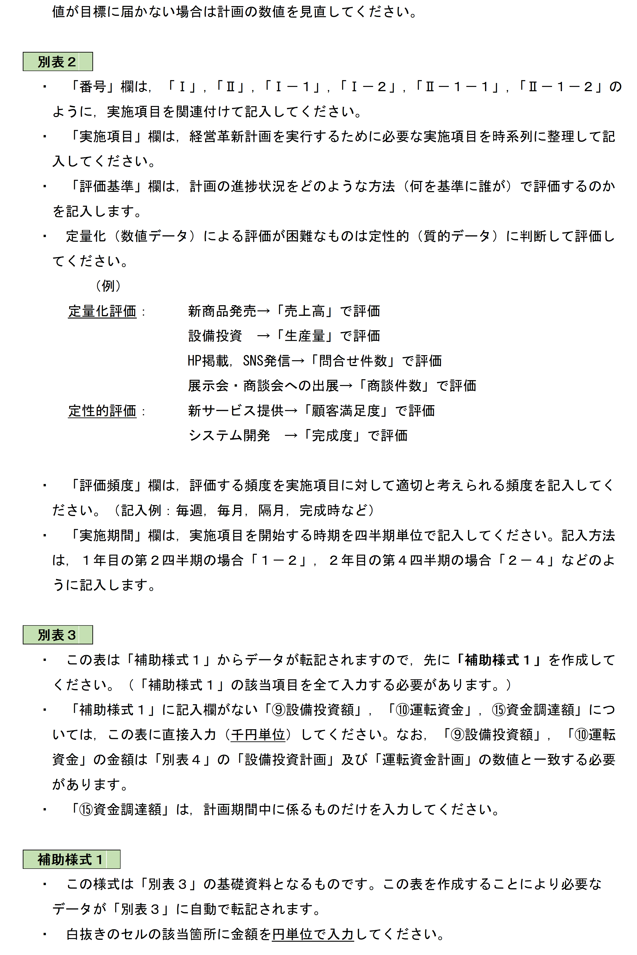

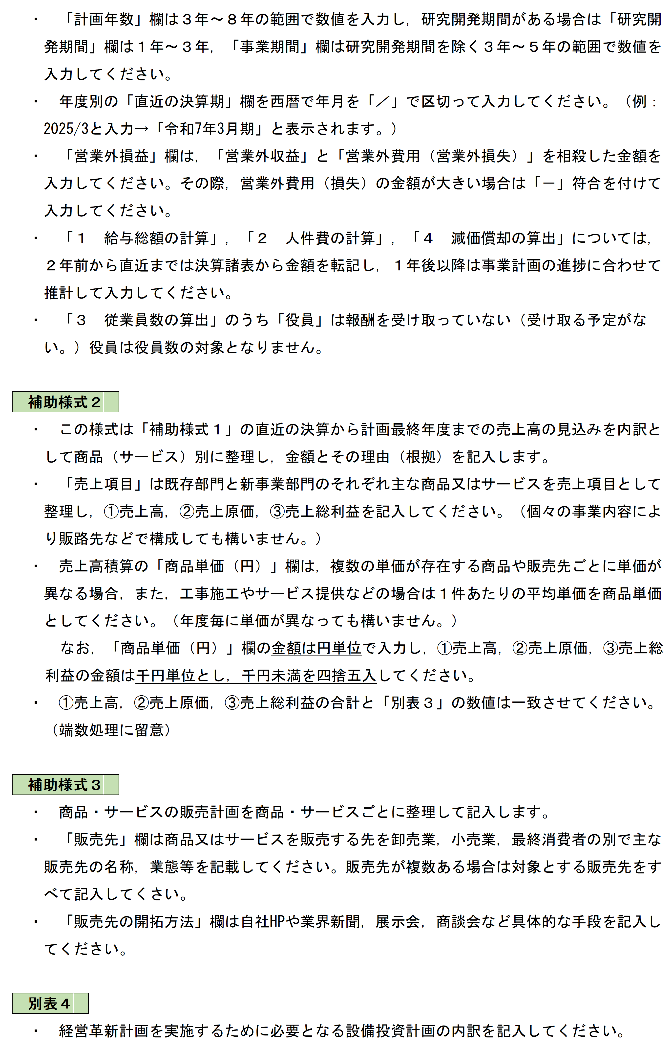

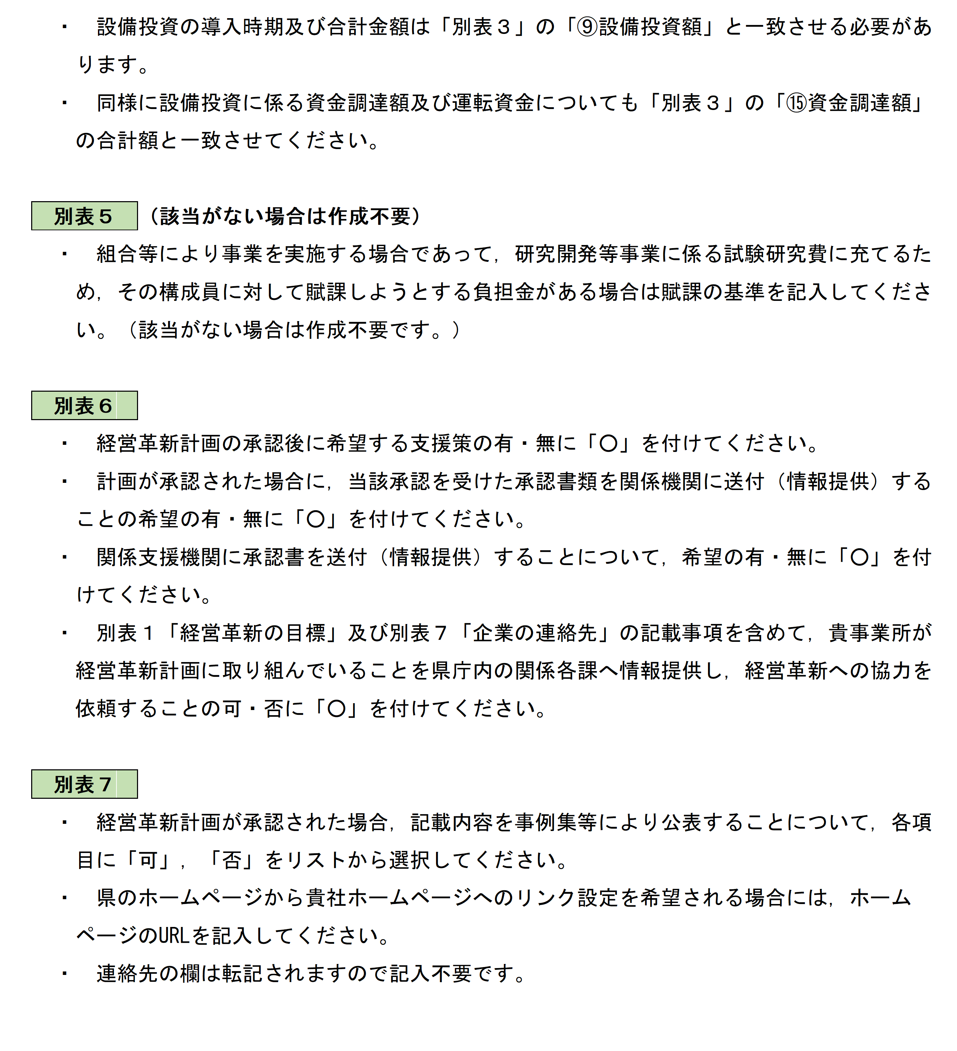

計画書作成手順（スタート）
経営革新計画承認申請書作成手順

最初に赤枠を入力してください【必須】

【共通データ】

次の項目を入力してください。 |  |  |  |  |  |  | 連絡先

申請者 | フリガナ |  |  |  |  |  | 事業所等名
 | 会社名称
 |  |  |  |  |  |  | 部 署 名
 | 所在地 | 郵便番号 |  |  | －
 |  |  |  |  |  |  | 連絡先 |  | 電話
 |  |  |  |  |  |  |  |  | FAX
 |  |  |  |  |  |  |  |  | E-mail
 | 代表者の職 |  |  | 氏名 |  |  | 担当者 |  |  | 職名
 |  |  |  |  |  |  |  |  |  | 氏名

を押下（クリック）すると作成する様式が表示されます。

 |  |  |  |  |  | ^
申請書
 |  |  | 申請年月日 |  |  |  |  | ⇐ 年月日を「/」で区切って入力してください。
 |  |  |  |  |  |  |  | （例：令和7年1月1日⇒2025/1/1）

【経営革新計画】
※この様式は別途 Microsoft Word で作成してください。
経営革新の目標（テーマ），会社の現状と課題，経営革新の具体的な内容等を記載してください。
＜経営革新の具体的内容とは＞
・新たに取り組む事業の概要と革新性
・既存事業と新事業の関係性
・市場調査及び分析 など

別表１
Word編集

【実施計画と実績】
実施計画を項目ごとに整理し，達成状況の評価方法，頻度等を記載してください。
別表２

【経営計画及び資金計画】
付加価値額等の推移を確認するため，各計画年度（事業期間）の決算状況を記載します。
※「補助様式１」を作成することにより関連するデータが自動的に転記されます。
※この表では，⑨設備投資額 ⑩運転資金 ⑮資金調達額についてのみ記入してください。

別表３

【売上構成】
※この表を作成することで（別表３）の様式にデータが転記されます。
・この表は「別表３」の基礎資料となるものです。
・決算状況及び計画年度毎の売上高見込み，給与，人件費等を記入してください。

補助様式１

【売上高の見込み】
売上高の見込みを商品・サービス毎に記入してください。

補助様式２

【商品・サービスの販売計画】
「補助様式２」に記載した商品・サービスの販売計画を具体的に記入してください。
補助様式３

【設備投資計画】，【運転資金計画】
・経営革新ために必要な設備を整備する場合，導入時期，規模等を記入してください。
・必要となる運転資金を年度毎に記入してください。
別表４

【研究開発等事業に対する負担金】
組合等が研究開発等事業を実施する場合で，その構成員に対して負担金を賦課する場合に記入してください。
※該当がない場合は作成する必要はありません。
別表５

【希望する支援策】
・各種補助金，低利融資，信用保証，その他，希望する具体的な支援策を記入してください。
・経営革新計画の知事承認を受けた場合に関係支援機関へ当該承認書を送付希望の有無を記入してください。
別表６

別表７
【中小企業経営革新事例集掲載のお願い】
・経営革新計画が承認された場合，事例集等により公表することが可能な内容についてお伺いします。
・「経営革新計画」は，全ての業種の中小企業・小規模企業に共通した計画策定プロセスであり，広く活用すること
を促進するため，県では計画承認を受けられた企業を事例集として紹介しているところです。

申請書
様式13

スタートへ
経営革新計画に係る承認申請書

 | 鹿児島県知事 殿

 |  | 住所 | 0

 |  | 名称及び | 0

 |  | 代表者の氏名 | 0 | 0

中小企業等経営強化法第14条第１項の規定に基づき，別紙の計画について承認を受けたいので申請します。

目標値（指標）
スタートへ
 | ●別に作成する「別表１（Word形式）.docx」に数値を転記してください。
 |  |  |  |  |  | （別表１）
経営の向上の程度を 示す指標 |  | 現 状（千円） | 計画終了時の目標伸び率（％） |  |  |  |  | ★目標伸び率
 |  |  | （事業期間終了時点） |  |  |  |  | 事業期間３年 | 事業期間４年 | 事業期間５年
1 | 付加価値額 |  |  |  | 千円 |  |  | 9.0% | 12.0% | 15.0%
 |  |  | （ ～ ） | 事業期間： |  | 年
2 | 一人当たりの付加価値額 |  |  |  | 千円 |  |  | 9.0% | 12.0% | 15.0%
3 | 給与支給総額 |  |  |  | 千円 |  |  | 4.5% | 6.0% | 7.5%

 |  |  |  |  |  |  | ・経営指標となる事業期間を ３年，４年，５年から選択してください。

別表２
スタートへ
 |  |  |  |  |  |  | （別表２）
実施計画と実績（実績欄は申請段階では記載する必要はない。）
番号 | 計 画 |  |  |  | 実 績
 | 実 施 項 目 | 評価基準 | 評価 頻度 | 実施 次期 | 実施 状況 | 効果 | 対策

 |  |  |  |  |  |  |  | 0-1 |  |  | 0-2 |  |  | 0-3 |  |  | 0-4
 |  |  |  |  |  |  |  | R6/4 | R6/5 | R6/6 | R6/7 | R6/8 | R6/9 | R6/10 | R6/11 | R6/12 | R7/1 | R7/2 | R7/3

 |  |  |  |  |  |  |  | 1-1 |  |  | 1-2 |  |  | 1-3 |  |  | 1-4
 |  |  |  |  |  |  |  | R7/4 | R7/5 | R7/6 | R7/7 | R7/8 | R7/9 | R7/10 | R7/11 | R7/12 | R8/1 | R8/2 | R8/3

 |  |  |  |  |  |  |  | 2-1 |  |  | 2-2 |  |  | 2-3 |  |  | 2-4
 |  |  |  |  |  |  |  | R8/4 | R8/5 | R8/6 | R8/7 | R8/8 | R8/9 | R8/10 | R8/11 | R8/12 | R9/1 | R9/2 | R9/3

 |  |  |  |  |  |  |  | 3-1 |  |  | 3-2 |  |  | 3-3 |  |  | 3-4
 |  |  |  |  |  |  |  | R9/4 | R9/5 | R9/6 | R9/7 | R9/8 | R9/9 | R9/10 | R9/11 | R9/12 | R10/1 | R10/2 | R10/3

別表３
スタートへ
 |  |  |  |  |  |  |  |  |  |  |  | （別表３）
 | 経営計画及び資金計画
 | 参加特定事業者名 |  | 0 |  |  |  |  |  |  |  |  | （単位 千円）
 |  | ２年前 | １年前 | 直近期末 | １年後 | ２年後 | ３年後 | ４年後 | ５年後 | ６年後 | ７年後 | ８年後

※記入上の注意
・次の項目のセルのみ入力してください。
⑨設備投資額
⑩運転資金
⑮資金調達額
・他の項目は「補助様式１」からデータが転記されます。
①売上高
②売上原価
③売上総利益 （①－②）
④販売費及び 一般管理費
⑤営業利益
⑥経常利益
⑦給与支給総額
⑧人件費
⑨設備投資額 |  |  |  |  |  |  |  |  |  |  |  |  | 0
⑩運転資金 |  |  |  |  |  |  |  |  |  |  |  |  | 0
 | 普通償却額
 | 特別償却額
⑪減価償却費
⑫付加価値額 （⑤＋⑧＋⑪） |  |  |  |  |  |  |  |  |  |  |  |  | ⇒ 営業利益＋人件費＋減価償却費
⑬従業員数
⑭一人当たりの付加価値額(⑫÷⑬) |  |  |  |  |  |  |  |  |  |  |  |  | ⇒ 付加価値額÷従業員数
⑮資金調達額（⑨＋⑩） | 政府系金融機関借入 | － | － | － |  |  |  |  |  |  |  |  | 0
 | 民間金融機関借入 | － | － | － |  |  |  |  |  |  |  |  | 0
 | 自己資金 | － | － | － |  |  |  |  |  |  |  |  | 0
 | その他 | － | － | － |  |  |  |  |  |  |  |  | 0
合 計 |  | 0 | 0 | 0 | 0 | 0 | 0 | 0 | 0 | 0 | 0 | 0 | 0

 | （算出時における留意点）
・人数、人件費に短時間労働者、派遣労働者に対する費用を算出しましたか。 |  |  |  |  |  |  |  | （ | はい | ）
・減価償却費にリース費用を算出しましたか。 |  |  |  |  |  |  |  | （ | はい | ）
・従業員数について就業時間による調整を行いましたか。 |  |  |  |  |  |  |  | （ | はい | ）

別表４
スタートへ
 |  |  |  |  |  | （別表４）
参加特定事業者名 |  | 0

設備投資計画（経営革新計画に係るもの） |  |  |  |  |  | （単位 千円）
 | 機械装置名称 |  | 導入年度 | 単 価 | 数 量 | 合 計 金 額
 |  |  |  |  |  | 0
 |  |  |  |  |  | 0
 |  |  |  |  |  | 0
 |  |  |  |  |  | 0
 |  |  |  |  |  | 0
 |  |  |  |  |  | 0
 |  |  |  |  |  | 0
 |  |  |  |  |  | 0
 |  |  |  |  |  | 0
 |  |  |  |  |  | 0
 |  |  |  |  |  | 0
 |  |  |  |  |  | 0
 |  |  |  |  |  | 0
 |  |  |  |  |  | 0
 |  |  |  |  |  | 0
 | 計 |  |  |  |  | 0

運転資金計画（経営革新計画に係るもの）
 |  |  | （単位 千円）
年 度 |  | 金 額
令和７年度

計 |  | 0

別表５
スタートへ
 |  |  |  | （別表５）
組合等が研究開発等事業に係る試験研究費に充てるためその構成員に対して賦課しようとする負担金の賦課の基準
 |  |  |  | （単位 千円）
試験研究の名称 | 年度 | 賦課基準 | 負担金の合計 及びその積算根拠 | 構成員別の賦課金額 及びその積算根拠
1
2
3
4
5

別表６
スタートへ
 |  |  |  | （別表６）
希望する支援策について
支 援 内 容 |  | 希望の有無
１ 株式会社日本政策金融公庫による低利融資
 | (1) 中小企業事業 鹿児島支店 |  | 有 | 無
 | (2) 国民生活事業（ 鹿児島支店 ・ 川内支店 ・ 鹿屋支店 ） |  | 有 | 無
 | ※ 支店名に○を記入してください。
２ 信用保証の特例 |  |  | 有 | 無
３ その他の支援策（ ） |  |  | 有 | 無
４ 県単独事業
 | (1) 県中小企業制度融資 経営力強化資金（経営革新型） |  | 有 | 無
 | (2) 経営革新補助金 |  | 有 | 無

関係機関への連絡希望について
計画が承認された場合に，当該承認を受けた計画の内容について下記関係機関に送付することを希望
する場合には，当該個所に◯を記入してください。
承認書類の送付を希望する機関名 |  | 送付希望の有無
・大阪中小企業投資育成株式会社 |  |  | 有 | 無
・鹿児島県信用保証協会 （奄美群島振興開発基金） |  |  | 有 | 無
・かごしま産業支援センター |  |  | 有 | 無
・株式会社日本政策金融公庫
 | 中小企業事業 鹿児島支店 |  | 有 | 無
 | 国民生活事業（ 鹿児島支店 ・ 川内支店 ・ 鹿屋支店 ） |  | 有 | 無
 | ※ 支店名に○を記入してください。
・商工団体
 | 商工会議所 |  | 有 | 無
 | 商工会（県商工会連合会を経由します。） |  | 有 | 無
 | 鹿児島県中小企業団体中央会 |  | 有 | 無
・県庁内の関係各課別表 |  |  | 可 | 否
 | 別表１「経営革新の目標」及び別表７「企業の連絡先」欄への記載事項を含めて，貴事業所が経営革新計画に取り組んでいることを県庁内の関係各課へ連絡し，経営革新への協力を依頼します。
※ なお，この様式は，それぞれの支援施策を保証するものではありません。

別表７
スタートへ
 |  |  |  |  |  |  |  |  |  |  |  |  |  | （別表７）
中小企業経営革新事例集の作成に関するお願い
「経営革新計画」が承認された場合，記載内容を事例集等により公表してよろしいでしょうか。以下の該当する項目に「可」，「否」の別を記入して下さい。

 |  |  | ①企業名
 |  |  | ②代表者名
 |  |  | ③資本金
 |  |  | ④従業員数
 |  |  | ⑤所在地
 |  |  | ⑥電話番号
 |  |  | ⑦経営革新計画の概要

 | ※ なお，企業名，所在地，経営革新計画のテーマ，承認年月日については，事例集の作成に関わりなく県のホームページに掲載させていただきますので，御了承ください。

県ホームページから貴社ホームページへのリンク設定について
 | 県ホームページの「経営革新計画の承認企業一覧」から貴社ホームページへのリンク設定を希望される場合には，以下に貴社のホームページアドレスを記入してください。

 |  | ホームページアドレス |  |  |  | （ |  |  |  |  |  |  | ）
 | ※ 経営革新計画の承認期間が終了したときには，リンク設定を解除します。
 |  | なお，リンク設定を希望されても，承認を受けた経営革新計画と内容が大きく異なるなどの場合には，リンク設定を行わなかったり，解除したりすることがあります。

＜企業の連絡先＞
会社名称 |  |  |  | 0
住 所 |  |  |  | （〒 | 0 |  | － | 0 | ）
記入は不要です。
（スタート）から転記されます。
 |  |  |  | 0
担当部署 |  |  |  | 0 |  |  |  |  |  |  | 0
担当者の職・氏名 |  |  |  | 0 |  |  |  |  |  |  | 0
電話番号 |  |  |  | 0 |  |  |  |  |  | FAX番号 |  | 0
Ｅ－ｍａｉｌ |  |  |  | 0
※経費削減のため，県からの連絡は電子メールで行いますので，「Ｅ－ｍａｉｌアドレス」も記入してください。

補助様式１
スタートへ
 |  |  | ※白抜きのセルのみ入力してください |  |  |  |  | ※金額は円単位で入力してください
売上構成 企業名： |  |  |  |  |  |  | 0 |  |  |  | 計画年数： |  | 年（研究開発期間： |  | 年， 事業期間： |  | 年） |  |  |  |  |  | 補助様式１ | （単位：円）

 |  | 年度別
項目別 |  |  | ２年前 | 構成比 | １年前 | 構成比 | 直近の決算額 | 構成比 | １年後 | 前年比 | ２年後 | 前年比 |  | 前年比 |  | 前年比 |  | 前年比 |  | 前年比 |  | 前年比 | 計画最終年度 | 前年比 | 構成比
合計 | 売上高
 | 売上原価
 |  | 労務費
 |  | 減価償却費
 | 売上総利益
 | 販売費・一般管理費
 |  | 人件費
 |  | 減価償却費
 | 営業利益
 | 営業外損益
 | 経常利益
 | 給与支給総額 |  | 0 |  | 0 |  | 0 |  | 0 |  | 0 |  | 0 |  | 0 |  | 0 |  | 0 |  | 0 |  | 0
 | 従業者数（役員含む） |  | 0.0 |  | 0.0 |  | 0.0 |  | 0.0 |  | 0.0 |  | 0.0 |  | 0.0 |  | 0.0 |  | 0.0 |  | 0.0 |  | 0.0
 | 付加価値額
 | 一人当付加価値額
既存部門 | 売上高
 | 売上原価
 |  | 労務費 | 0 |  | 0 |  | 0 |  | 0 |  | 0 |  | 0 |  | 0 |  | 0 |  | 0 |  | 0 |  | 0
 |  | 減価償却費 | 0 |  | 0 |  | 0 |  | 0 |  | 0 |  | 0 |  | 0 |  | 0 |  | 0 |  | 0 |  | 0
 | 売上総利益
 | 販売費・一般管理費
 |  | 人件費 | 0 |  | 0 |  | 0 |  | 0 |  | 0 |  | 0 |  | 0 |  | 0 |  | 0 |  | 0 |  | 0
 |  | 減価償却費 | 0 |  | 0 |  | 0 |  | 0 |  | 0 |  | 0 |  | 0 |  | 0 |  | 0 |  | 0 |  | 0
 | 営業利益
 | 営業外損益
 | 経常利益
 | 給与支給総額 |  | 0 |  | 0 |  | 0 |  | 0 |  | 0 |  | 0 |  | 0 |  | 0 |  | 0 |  | 0 |  | 0
新事業部門 | 売上高
 | 売上原価
 |  | 労務費 |  |  |  |  | 0 |  | 0 |  | 0 |  | 0 |  | 0 |  | 0 |  | 0 |  | 0 |  | 0
 |  | 減価償却費 |  |  |  |  | 0 |  | 0 |  | 0 |  | 0 |  | 0 |  | 0 |  | 0 |  | 0 |  | 0
 | 売上総利益
 | 販売費・一般管理費
 |  | 人件費 |  |  |  |  | 0 |  | 0 |  | 0 |  | 0 |  | 0 |  | 0 |  | 0 |  | 0 |  | 0
 |  | 減価償却費 |  |  |  |  | 0 |  | 0 |  | 0 |  | 0 |  | 0 |  | 0 |  | 0 |  | 0 |  | 0
 | 営業利益
 | 営業外損益 |  |  |  |  |  |  |  |  |  |  |  |  |  |  |  | 0
 | 経常利益
 | 給与支給総額 |  | 0 |  | 0 |  | 0 |  | 0 |  | 0 |  | 0 |  | 0 |  | 0 |  | 0 |  | 0 |  | 0

１ 給与支給総額の計算（給与支給総額は，労務費，役員報酬，給与手当，賞与，雑給を含み，法定福利費，福利厚生費，退職金（引当金含む）は含まない。） |  |  |  |  |  |  |  |  |  |  |  |  |  |  |  |  |  |  | （単位：円）
既存部門 | 売上原価 | 賃金
 |  | 賞与
 |  | 雑給
 |  | 小計 | 0 |  | 0 |  | 0 |  | 0 |  | 0 |  | 0 |  | 0 |  | 0 |  | 0 |  | 0 |  | 0
 | 販管費 | 役員報酬
 |  | 給料・手当
 |  | 賞与
 |  | 雑給
 |  | 小計 | 0 |  | 0 |  | 0 |  | 0 |  | 0 |  | 0 |  | 0 |  | 0 |  | 0 |  | 0 |  | 0
 | 合 計 |  | 0 |  | 0 |  | 0 |  | 0 |  | 0 |  | 0 |  | 0 |  | 0 |  | 0 |  | 0 |  | 0
新事業部門 | 売上原価 | 賃金
 |  | 賞与
 |  | 雑給
 |  | 小計 |  |  |  |  |  |  | 0 |  | 0 |  | 0 |  | 0 |  | 0 |  | 0 |  | 0 |  | 0
 | 販管費 | 役員報酬
 |  | 給料・手当
 |  | 賞与
 |  | 雑給
 |  | 小計 |  |  |  |  |  |  | 0 |  | 0 |  | 0 |  | 0 |  | 0 |  | 0 |  | 0 |  | 0
 | 合 計 |  |  |  |  |  |  |  | 0 |  | 0 |  | 0 |  | 0 |  | 0 |  | 0 |  | 0 |  | 0
⑦給与支給総額 |  |  | 0 |  | 0 |  | 0 |  | 0 |  | 0 |  | 0 |  | 0 |  | 0 |  | 0 |  | 0 |  | 0

２ 人件費の計算（人件費は，労務費，法定福利費，福利厚生費，退職金（引当金を含む），役員報酬，給与手当，賞与，雑給を含む） |  |  |  |  |  |  |  |  |  |  |  |  |  |  |  |  |  |  | （単位：円）
既存部門 | 売上原価 | 給与支給総額 | 0 |  | 0 |  | 0 |  | 0 |  | 0 |  | 0 |  | 0 |  | 0 |  | 0 |  | 0 |  | 0
 |  | 退職金
 |  | 法定福利費
 |  | 福利厚生費
 |  | 派遣労働者等費用
 |  | 小計 | 0 |  | 0 |  | 0 |  | 0 |  | 0 |  | 0 |  | 0 |  | 0 |  | 0 |  | 0 |  | 0
 | 販管費 | 給与支給総額 | 0 |  | 0 |  | 0 |  | 0 |  | 0 |  | 0 |  | 0 |  | 0 |  | 0 |  | 0 |  | 0
 |  | 退職金、退職共済掛金
 |  | 法定福利費
 |  | 福利厚生費
 |  | 派遣労働者等費用
 |  | 小計 | 0 |  | 0 |  | 0 |  | 0 |  | 0 |  | 0 |  | 0 |  | 0 |  | 0 |  | 0 |  | 0
 | 合 計 |  | 0 |  | 0 |  | 0 |  | 0 |  | 0 |  | 0 |  | 0 |  | 0 |  | 0 |  | 0 |  | 0
新規事業部門 | 売上原価 | 給与支給総額 |  |  |  |  |  |  | 0 |  | 0 |  | 0 |  | 0 |  | 0 |  | 0 |  | 0 |  | 0
 |  | 退職金
 |  | 法定福利費
 |  | 福利厚生費
 |  | 派遣労働者等費用
 |  | 小計 |  |  |  |  | 0 |  | 0 |  | 0 |  | 0 |  | 0 |  | 0 |  | 0 |  | 0 |  | 0
 | 販管費 | 給与支給総額 |  |  |  |  | 0 |  | 0 |  | 0 |  | 0 |  | 0 |  | 0 |  | 0 |  | 0 |  | 0
 |  | 退職金、退職共済掛金
 |  | 法定福利費
 |  | 福利厚生費
 |  | 派遣労働者等費用
 |  | 小計 |  |  |  |  | 0 |  | 0 |  | 0 |  | 0 |  | 0 |  | 0 |  | 0 |  | 0 |  | 0
 | 合 計 |  |  |  |  |  | 0 |  | 0 |  | 0 |  | 0 |  | 0 |  | 0 |  | 0 |  | 0 |  | 0
⑧人件費 |  |  | 0 |  | 0 |  | 0 |  | 0 |  | 0 |  | 0 |  | 0 |  | 0 |  | 0 |  | 0 |  | 0

３ 従業員数の算出（正社員，常勤社員換算後） |  |  |  |  | （単位：人）
既存部門 | 役員
 | 従業員（正社員・常勤社員）
 | 従業員（短時間労働者 換算後 ）
 | 派遣職員
新規事業部門 | 役員
 | 従業員（正社員・常勤社員）
 | 従業員（短時間労働者 換算後 ）
 | 派遣職員
⑬従業員数(小数点以下四捨五入） |  |  | 0 |  | 0 |  | 0 |  | 0 |  | 0 |  | 0 |  | 0 |  | 0 |  | 0 |  | 0 |  | 0

４ 減価償却費の算出 |  |  |  |  | （単位：円）
既存部門 | 売上原価 | 普通償却額
 |  | 特別償却額
 |  | リース・レンタル料
 |  | 小計 | 0 |  | 0 |  | 0 |  | 0 |  | 0 |  | 0 |  | 0 |  | 0 |  | 0 |  | 0 |  | 0
 | 販管費 | 普通償却額
 |  | 特別償却額
 |  | リース・レンタル料
 |  | 小計 | 0 |  | 0 |  | 0 |  | 0 |  | 0 |  | 0 |  | 0 |  | 0 |  | 0 |  | 0 |  | 0
 | 合 計 |  | 0 |  | 0 |  | 0 |  | 0 |  | 0 |  | 0 |  | 0 |  | 0 |  | 0 |  | 0 |  | 0
新事業部門 | 売上原価 | 普通償却額
 |  | 特別償却額
 |  | リース・レンタル料
 |  | 小計 | 0 |  | 0 |  | 0 |  | 0 |  | 0 |  | 0 |  | 0 |  | 0 |  | 0 |  | 0 |  | 0
 | 販管費 | 普通償却額
 |  | 特別償却額
 |  | リース・レンタル料
 |  | 小計 | 0 |  | 0 |  | 0 |  | 0 |  | 0 |  | 0 |  | 0 |  | 0 |  | 0 |  | 0 |  | 0
 | 合 計 |  | 0 |  | 0 |  | 0 |  | 0 |  | 0 |  | 0 |  | 0 |  | 0 |  | 0 |  | 0 |  | 0
⑪減価償却費 |  |  | 0 |  | 0 |  | 0 |  | 0 |  | 0 |  | 0 |  | 0 |  | 0 |  | 0 |  | 0 |  | 0

 |  | 特別償却額合計 | 0 |  | 0 |  | 0 |  | 0 |  | 0 |  | 0 |  | 0 |  | 0 |  | 0 |  | 0 |  | 0

補助様式２
スタートへ
売上高の見込み
企業名 | 0 |  |  |  |  |  |  | 単価 | は円単位で入力してください。 |  |  | 単位：千円 |  |  |  |  |  | 単位：千円

売上項目 | 売上積算 | 直近期末 | 粗利率 | 1年後 | 粗利率 | 2年後 | 粗利率 | 3年後 | 粗利率 | 4年後 | 粗利率 | 5年後 | 粗利率 | 6年後 | 粗利率 | 7年後 | 粗利率 | 8年後 | 粗利率
 |  | 0
 | 商品単価（円）
 | 数量
 | ①売上高 | 0 |  | 0 |  | 0 |  | 0 |  | 0 |  | 0 |  | 0 |  | 0 |  | 0
 | ②売上原価
 | ③売上総利益（①－②） | 0 |  | 0 |  | 0 |  | 0 |  | 0 |  | 0 |  | 0 |  | 0 |  | 0
 | 売上高増減等の理由
 | 商品単価（円）
 | 数量
 | ①売上高 | 0 |  | 0 |  | 0 |  | 0 |  | 0 |  | 0 |  | 0 |  | 0 |  | 0
 | ②売上原価
 | ③売上総利益（①－②） | 0 |  | 0 |  | 0 |  | 0 |  | 0 |  | 0 |  | 0 |  | 0 |  | 0
 | 売上高増減等の理由
 | 商品単価（円）
 | 数量
 | ①売上高 | 0 |  | 0 |  | 0 |  | 0 |  | 0 |  | 0 |  | 0 |  | 0 |  | 0
 | ②売上原価
 | ③売上総利益（①－②） | 0 |  | 0 |  | 0 |  | 0 |  | 0 |  | 0 |  | 0 |  | 0 |  | 0
 | 売上高増減等の理由
 | 商品単価（円）
 | 数量
 | ①売上高 | 0 |  | 0 |  | 0 |  | 0 |  | 0 |  | 0 |  | 0 |  | 0 |  | 0
 | ②売上原価
 | ③売上総利益（①－②） | 0 |  | 0 |  | 0 |  | 0 |  | 0 |  | 0 |  | 0 |  | 0 |  | 0
 | 売上高増減等の理由
 | 商品単価（円）
 | 数量
 | ①売上高 | 0 |  | 0 |  | 0 |  | 0 |  | 0 |  | 0 |  | 0 |  | 0 |  | 0
 | ②売上原価
 | ③売上総利益（①－②） | 0 |  | 0 |  | 0 |  | 0 |  | 0 |  | 0 |  | 0 |  | 0 |  | 0
 | 売上高増減等の理由
合 計 | 売上 | 0 |  | 0 |  | 0 |  | 0 |  | 0 |  | 0 |  | 0 |  | 0 |  | 0
 | 売上原価 | 0 |  | 0 |  | 0 |  | 0 |  | 0 |  | 0 |  | 0 |  | 0 |  | 0
 | 売上総利益 | 0 |  | 0 |  | 0 |  | 0 |  | 0 |  | 0 |  | 0 |  | 0 |  | 0
※本様式の売上高，売上原価，売上総利益の合計と申請書「別表３」の数値は一致させてください。
※売上項目は，個々の事業内容により，販路先などで構成しても構いません。
※売上項目が多い場合は，代表的な商品を記入し，その他の項目はその他でまとめてください。

補助様式３
スタートへ
 |  |  |  | （補助様式３）
商品・サービスの販売計画
企業名： | 0

商品・サービス |  | 販売先 | 販売先の開拓方法

※ 販売先とは，商品等を販売する先で，卸売業や小売業及び最終消費者を意味する。
※ 商品ごとの販売計画（どこに，どうやって売るか）を明確にすること。
※ 新商品・サービスが複数ある場合は，このページをコピーして他の新商品・サービス
も追加する。

